Sheet1
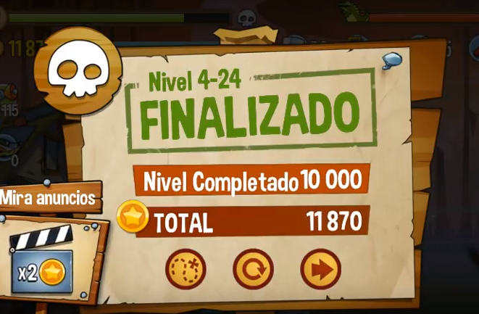
Bảng Phân Công của nhóm 2
Thành viên | Công việc | Ghi Chú
Ka | *Nhân vật
 | 1) Animate: nhân vật lúc bắn, thay đạn, lúc chết
 | 2) Số lượng Skill và Súng dựa vào số Sprite của Tú kiếm dc
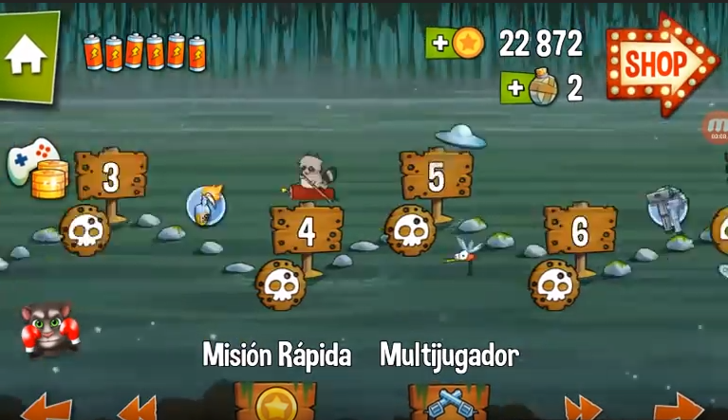
 | 3) Damage: bao gồm của các loại súng, các skill dựa vào thông số của Tú
 | 4) Animate hiệu ứng của các loại súng và skill
 | 5) Nhà và 1 con pet (nếu được để cho game sinh động or pet có skill càng tốt) |  | GHI CHÚ:
Trùm | *Zombie |  | (1)MAP GAME: làm theo or sáng tạo
 | 5) Animate zombie: đi, chạy, tấn công, tức giận, chết,...
 | 6) Số lượng Skill tự kiếm
 | 7) HP: bao gồm các loại Zombie, Boss và rào cản, HP đại diện số lượng zombie trong 1 màn chơi. |  | (2) Loading chuyển cảnh
 | 8) Damage: bao gồm các loại Zombie, Boss |  | (3) Show tiền khi kết thúc màn chơi làm theo or sáng tạo
 | 9) Hiệu ứng skill của 1 số zombie
Tú | *UI game, map và Item
 | 9) Menu game
 | 10) Map game + Loading chuyển cảnh + Bảng show Tiền =>Xem ghi chú
 | 11) UI trong game: Setting, Shop, Súng, Skill, Tiền, Cây máu đại diện tổng số Zombie 1 cảnh, Máu của rào cản(2 cái cuối do a code, e tìm sprite cho a).
 | 12) Các loại item bao gồm: + Các loại Súng: AK, Shotgun, lửa, súng máy và quy định thông số tấn công cũng như thông số nâng cấp cho từng loại =>Tối thiểu 2 loại + Các loại đạn + Skill nhân vật(lựu đạn nổ, lựu đạn băng, 1 loại làm chậm zombie, chất độc gây hút máu, 1 loại trở thành đồng minh của mình,...) =>Tối thiểu 2 loại + Tiền + Máu |  |  | 